상품제안서
테팔 프리미엄 비스트로 프라이팬26cm+종이뚜껑(50매) | 상품코드: F29573

 |  |  |  |  |  |  | 02-412-0044 | www.easy1.co.kr
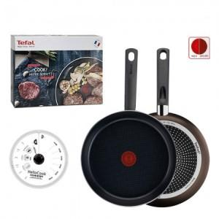

【상세/제작정보】 | 스티커 제작및 부착 비용 별도 문의.

【인쇄/포장옵션】 | / 포장불가능

【공급단가】 | 수량 | 24~ | 120~ | 300~ | 500~ | 1,000~
*VAT별도 | 단가 | 32,120원 | 31,610원 | 30,840원 | 30,060원 | 29,550원

【상품 URL】 | http://www.easy1.co.kr/src/goods_detail.php?gdno=29573

